Vuelos-001
Reporte de bugs
ID | Vuelos-001
Titulo | Detalles del vuelo - Error en número 16 para elección día de vuelo
Descripción | En la ventana de fechas, tanto de ida como de vuelta, el número 16 está escrito con letras
Precondiciones | Ventana para elegir fecha de vuelos
Urgencia | Alta
Criticidad | Media
Tipo de defecto | Contenido
Pasos | 1. Ingresar a https://demo.guru99.com/test/newtours/reservation.php
 | 2. Clickear en las ventanas numéricas para definir fecha
Resultado obtenido | Dieciséis
Resultado esperado | 16
Sistema operativo o dispositivo de prueba | Navegador Chrome
Evidencia | 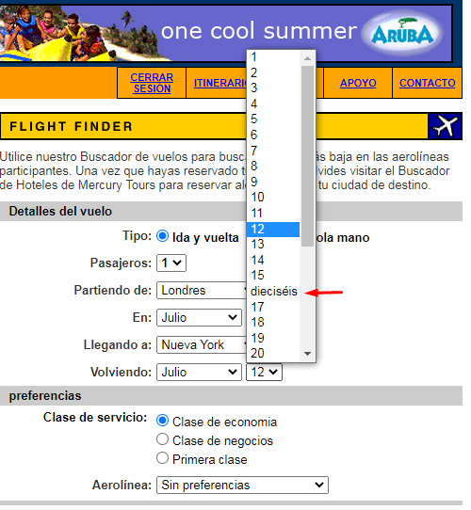 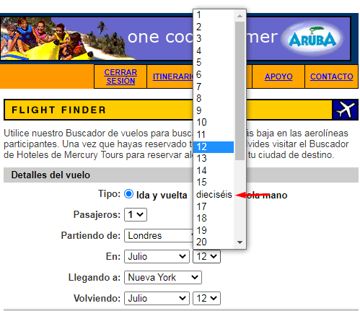

 | Descripción
Prioridad | El escenario se considera crítico para el funcionamiento del sistema.
Alta | El escenario no es crítico y se presenta con una frecuencia media, por lo que tiene un impacto intermedio.
Media | Se considera que el escenario no es muy frecuente, por lo tanto, su impacto no es muy significativo.
Baja | Se considera que el escenario no es muy frecuente, por lo tanto, su impacto no es muy significativo.

Vuelos-002
ID | Vuelos-002
Titulo | Detalles del vuelo - Error en mes Mayo para elección de fecha
Descripción | En la ventana de fechas, tanto de ida como de vuelta, el mes de Mayo está reemplazado por la palabra "Puede"
Precondiciones | Ventana para elegir mes de vuelos
Urgencia | Alta
Criticidad | Alta
Tipo de defecto | Contenido
Pasos | 1. Ingresar a https://demo.guru99.com/test/newtours/reservation.php
 | 2. Clickear en las ventanas de meses para definir fecha
Resultado obtenido | Puede
Resultado esperado | Mayo
Sistema operativo o dispositivo de prueba | Navegador Chrome
Evidencia | 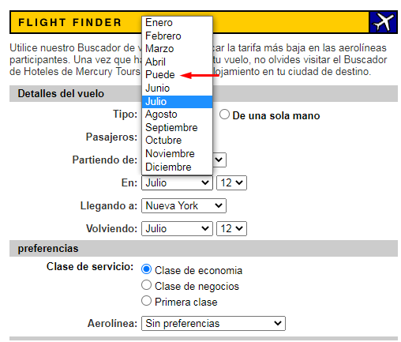 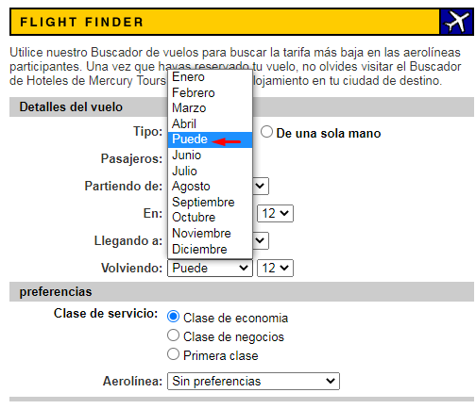

Vuelos-003
ID | Vuelos-003
Titulo | Detalles de vuelo - "De una sola mano" no inhabilita opción de regreso
Descripción | Al presionar la opción en vuelos "De una sola mano" no se inhabilitan los campos para vuelos de regreso
Precondiciones | Elegir opción "de una sola mano"
Urgencia | Baja
Criticidad | Baja
Tipo de defecto | Contenido
Pasos | 1. Ingresar a https://demo.guru99.com/test/newtours/reservation.php
 | 2. Presionar opción "de una sola mano"

Resultado obtenido | Continuan habilitados los campos para elección de regreso
Resultado esperado | Deberían inhabilitarse los campos para elección de regreso
Sistema operativo o dispositivo de prueba | Navegador Chrome
Evidencia | 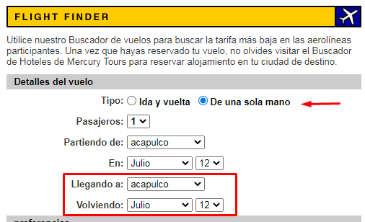

Registro-001
ID | Registro-001
Titulo | Registro - Permite registrarse con datos inválidos
Descripción | Registro exitoso con datos inválidos
Precondiciones | Nombre de usuario:(espacio vacío) ; Contraseña:1234
Urgencia | Alta
Criticidad | Alta
Tipo de defecto | Funcional
Pasos | 1. Ingresar a https://demo.guru99.com/test/newtours/register.php
 | 2. No completar imput Nombre de Usuario
 | 3. Escribir contraseña:1234
 | 4. Click en botón "Enviar"
Resultado obtenido | El sistema permite registrarse
Resultado esperado | Error en registro por falta de datos
Sistema operativo o dispositivo de prueba | Navegador Chrome
Evidencia | 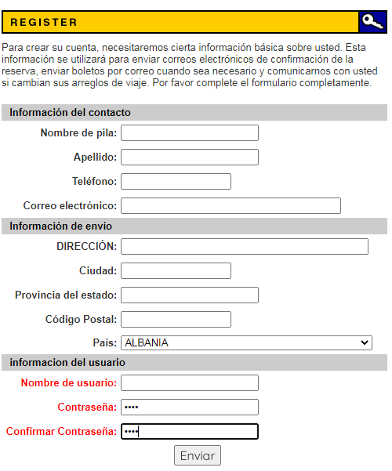 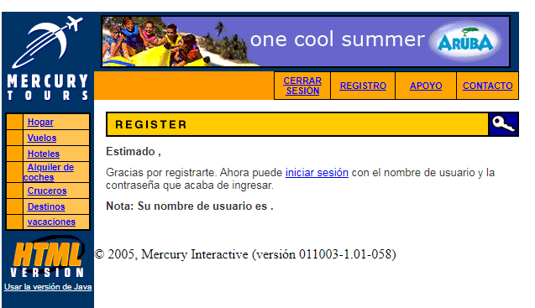

Link-001
ID | Link-001
Titulo | Error ejecución Link " Viajes de Negocios"
Descripción | El link deriva a una página que da error y no permite entrar al sitio web
Precondiciones | Clickear en el link "Viaje de Negocios"
Urgencia | Alta
Criticidad | Alta
Tipo de defecto | Disruptivo
Pasos | 1. Ingresar a https://demo.guru99.com/test/newtours/index.php
 | 2. Clickear en Link Viaje de Negocios@About.com
Resultado obtenido | Error de acceso al sitio web desde el link
Resultado esperado | Acceso al sitio web desde el link
Sistema operativo o dispositivo de prueba | Navegador Chrome
Evidencia | 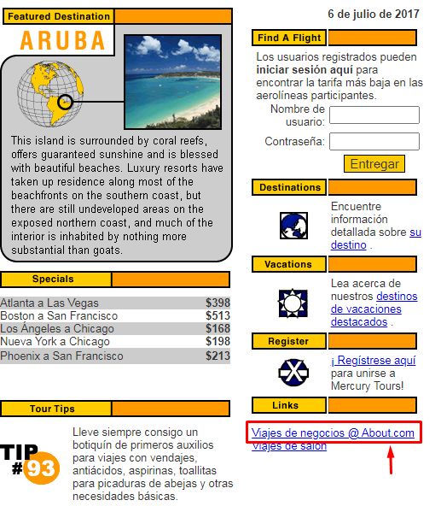 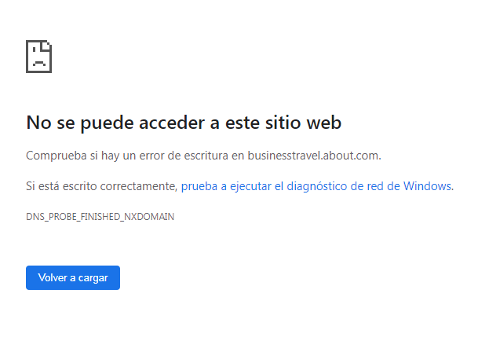

Boton-001
ID | Boton-001
Titulo | Deslogueo automático al clickear el botón "Contacto"
Descripción | Al clickear el botón "Contacto" desloguea al usuario
Precondiciones | Click en el botón "Contacto"
Urgencia | Media
Criticidad | Baja
Tipo de defecto | Funcional
Pasos | 1. Ingresar a https://demo.guru99.com/test/newtours/reservation.php
 | 2. Clickear en botón "Contacto"
Resultado obtenido | Deslogueo automático al presionar botón "Contacto"
Resultado esperado | Continuar logueado luego de presionar botón "Contacto"
Sistema operativo o dispositivo de prueba | Navegador Chrome
Evidencia | 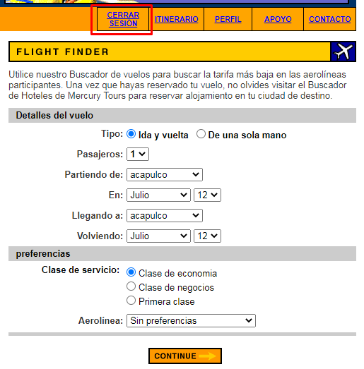 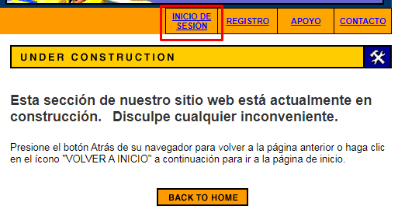

Boton-002
ID | Boton-002
Titulo | Deslogueo automático al clickear el botón "Apoyo"
Descripción | Al clickear el botón "Apoyo" desloguea al usuario
Precondiciones | Click en el botón "Apoyo"
Urgencia | Media
Criticidad | Baja
Tipo de defecto | Funcional
Pasos | 1. Ingresar a https://demo.guru99.com/test/newtours/reservation.php
 | 2. Clickear en botón "Apoyo"
Resultado obtenido | Deslogueo automático al presionar botón "Apoyo"
Resultado esperado | Continuar logueado luego de presionar botón "Apoyo"
Sistema operativo o dispositivo de prueba | Navegador Chrome
Evidencia | 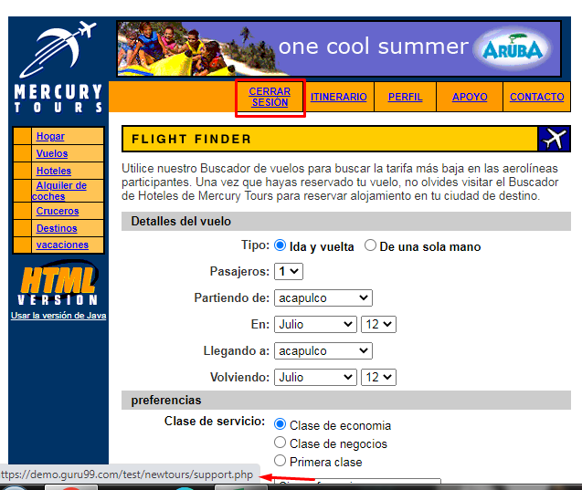 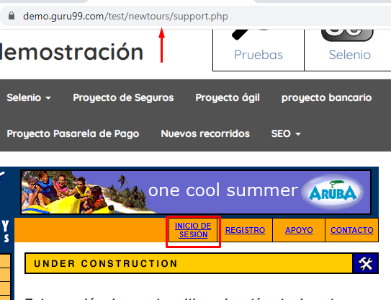

Boton-003
ID | Boton-003
Titulo | Botón "Cruceros" deriva a la página de inicio y desloguea al usuario
Descripción | Al presionar el botón "Cruceros" redirecciona a la página de inicio y desloguea automáticamente al usuario
Precondiciones | Presionar botón "Cruceros"
Urgencia | Alta
Criticidad | Alta
Tipo de defecto | Funcional
Pasos | 1. Ingresar a https://demo.guru99.com/test/newtours/login.php
 | 2. Ingresar julieta.rbrizi@yopmail.com
 | 3. Ingresar Password:123456
 | 4. Click en botón "Entregar"
 | 5. Click en botón "Cruceros"
Resultado obtenido | Redirección al Home y deslogueo del usuario
Resultado esperado | Redirección a opciones de cruceros y continuar con usuario logueado
Sistema operativo o dispositivo de prueba | Navegador Chrome
Evidencia | 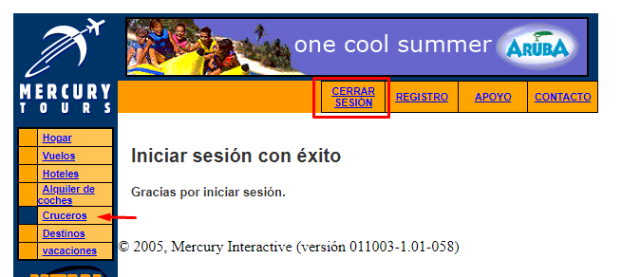 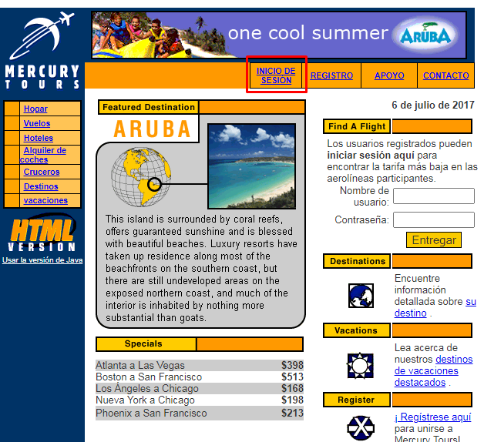

Fecha-001
ID | Fecha-007
Titulo | Fecha errónea visible
Descripción | Se visualiza una fecha errónea en la página de inicio
Precondiciones | Ingreso a la web
Urgencia | Media
Criticidad | Media
Tipo de defecto | Contenido
Pasos | 1. Ingresar a https://demo.guru99.com/test/newtours/index.php
 | 2. Observar fecha
Resultado obtenido | 6 de Julio de 2017
Resultado esperado | 26 de Julio de 2023
Sistema operativo o dispositivo de prueba | Navegador Chrome
Evidencia | 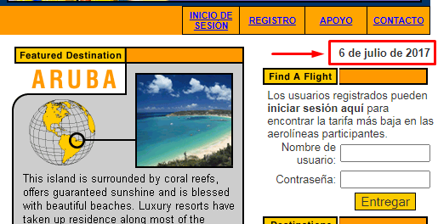 

Gráficos
Casos de prueba ejecutados | Paso | Fallo | Bugs encontrados | Baja | Media | Alta
19 | 9 | 10 | 10 | 3 | 2 | 5

Resultado casos de prueba ejecutados
Criticidad Bugs

